基隆
 KEELUNG SCHEDULE - 関西 |  |  |  |  |  |  |  |  |  |  |  |  |  | 連絡先：大阪海運 TEL：06-7730-1075/FAX：06-7730-1088
Destination: Keelung, Taiwan
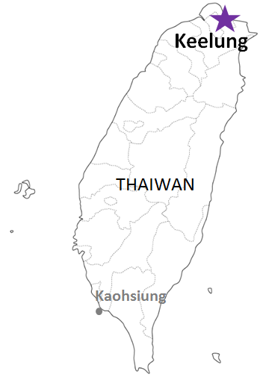
 |  |  |  |  |  |  |  |  |  |  |  |  |  |  |  | 日付： | 2024-04-09 | N
From Osaka / Kobe
VESSEL | VOY | CFS CUT |  |  |  | ETA |  |  |  | ETD |  |  |  | ETA
 |  | OSA |  | KOB |  | OSA |  | KOB |  | OSA |  | KOB |  | KLG

 |  |  |  |  |  |  |  |  |  |  |  | 0 DAYS |  | 2-3 DAYS
TS PENANG | 24012S | 2024-04-09 | 火 | 2024-04-09 | 火 | 2024-04-11 | 木 | 2024-04-11 | 木 | 2024-04-11 | 木 | 2024-04-12 | 金 | 2024-04-14 | 日
YM INCEPTION | 217S | 2024-04-11 | 木 | 2024-04-11 | 木 | 2024-04-14 | 日 | 2024-04-14 | 日 | 2024-04-14 | 日 | 2024-04-14 | 日 | 2024-04-17 | 水
注意事項
危険品は受諾出来かねますのでご了承ください。
国内消防法該当品は搬入日に指定がございます。 事前に担当者にご確認の上、外貨にてご搬入ください。
段積み不可貨物、重量物、長尺貨物、背高貨物は 受託不可もしくは追加費用が発生する場合がございます。 詳細は担当者までお問合せ下さい。
台湾向けの貨物については、B/L面上に内個数の記載が必要です。 パレット等中身が見える貨物はShipping Instruction上に 内個数の記載をお願い致します。
貨物搬入の際には、下記３点をお願い致します。 ＊貨物にケースマークを貼付 ＊送り状に"にしてつ/大阪海運営業所扱い"と記載 ＊送り状にケースマークの記載
木材を使用した梱包等については輸入地で規制がございます。 詳細は下記ご確認ください。 http://www.maff.go.jp/pps/j/konpozai/kuni/country.html
先船のスケジュール及び船名は、予告なく変更の可能性がございます。 予め御了承をお願い致します。
記載以外の仕向け地も承っております。お問合せください!
TS HAKATA | 24006S | 2024-04-16 | 火 | 2024-04-16 | 火 | 2024-04-18 | 木 | 2024-04-18 | 木 | 2024-04-18 | 木 | 2024-04-19 | 金 | 2024-04-21 | 日
YM INITIATIVE | 323S | 2024-04-18 | 木 | 2024-04-18 | 木 | 2024-04-21 | 日 | 2024-04-21 | 日 | 2024-04-21 | 日 | 2024-04-21 | 日 | 2024-04-24 | 水
TS CHIBA | 24006S | 2024-04-23 | 火 | 2024-04-23 | 火 | 2024-04-25 | 木 | 2024-04-25 | 木 | 2024-04-25 | 木 | 2024-04-26 | 金 | 2024-04-28 | 日
YM IMPROVEMENT | 246S | 2024-04-25 | 木 | 2024-04-25 | 木 | 2024-04-28 | 日 | 2024-04-28 | 日 | 2024-04-28 | 日 | 2024-04-28 | 日 | 2024-05-01 | 水
TS PENANG | 24013S | 2024-04-30 | 火 | 2024-04-30 | 火 | 2024-05-02 | 木 | 2024-05-02 | 木 | 2024-05-02 | 木 | 2024-05-03 | 金 | 2024-05-05 | 日
★YM IMAGE | 191S | 2024-05-01 | 水 | 2024-05-01 | 水 | 2024-05-05 | 日 | 2024-05-05 | 日 | 2024-05-05 | 日 | 2024-05-05 | 日 | 2024-05-08 | 水
TS HAKATA | 24007S | 2024-05-07 | 火 | 2024-05-07 | 火 | 2024-05-09 | 木 | 2024-05-09 | 木 | 2024-05-09 | 木 | 2024-05-10 | 金 | 2024-05-12 | 日
ご案件によってサービスやスケジュール、 また搬入先が変更になる可能性があるため 詳細は営業担当までご確認ください。
★本船名＝CUT日前倒し
※本船名＝本船変更
※本船名＝サービス無し

貨物搬入先 | 会社名 |  |  |  |  |  | 住所 / 保税名称
大阪 CFS | 日東物流株式会社 南港R物流センター |  |  |  |  |  | 大阪市住之江区南港北3-2-46 |  |  |  |  |  |  |  | 税関名称：NITTO-NANKO-R
 |  |  |  |  |  |  | TEL: 06-6612-8711 FAX: 06-6614-1921
神戸 CFS | 三菱倉庫㈱ 六甲C-5倉庫(C-4営業所内) |  |  |  |  |  | 神戸市東灘区向洋町西6-5 |  |  |  |  |  |  |  | 税関名称：六甲C-5 H.W.
 |  |  |  |  |  |  | TEL: 078-857-0292 FAX: 078-857-0484

